상품제안서
칠리 크루즈 메탈볼펜 | 상품코드: S42228

 |  |  |  |  |  |  | 02-713-8555 | www.synergygift.co.kr
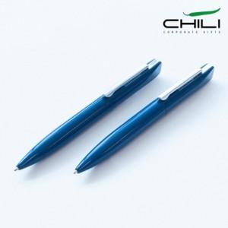 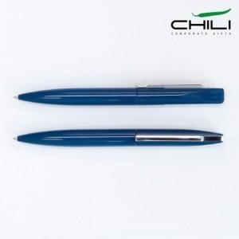 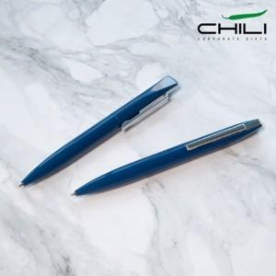

【상세/제작정보】 | <span style="font-size: 18.6667px;">※ 패키지 제작 별도 문의 바랍니다.</span>

【인쇄/포장옵션】 | 실크, 레이저 / 포장불가능

【공급단가】 | 수량 | 50~ | 300~ | 500~ | 1,000~ | 3,000~
*VAT별도 | 단가 | 7,350원 | 4,750원 | 4,090원 | 3,760원 | 3,690원

【상품 URL】 | https://www.synergygift.co.kr:443/src/goods_detail.php?gdno=42228

